Sheet1
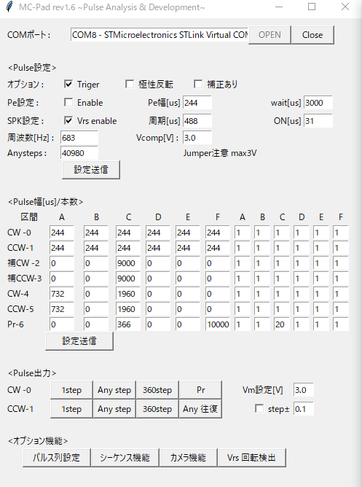
1. AG_Touch_test2_train2.xlsx |  | ↓ここに数値を入れる |  |  |  | ⇒ | 1'. AG_Touch_test4_train2.xlsx
1相励磁 くし歯駆動 | (静止角保持） |  |  |  |  |  | 1相励磁 くし歯駆動 |  | (ノッチ角保持）
 |  | パルス幅（us) | 駆動時間(s) | 周波数（Hz) | Anysteps
 |  | 244 | 10 | 683 | 6831

 |  |  |  |  |  |  |  |  | 1step毎に50usecほどの隙間ができる。

2. AG_Touch_test3_train2.xlsx |  |  |  |  |  | ⇒ | 2'. AG_Touch_test5_train2.xlsx
1相ー2相励磁 | (静止角保持） |  |  |  |  |  | 1相ー2相励磁 |  | (ノッチ角保持）
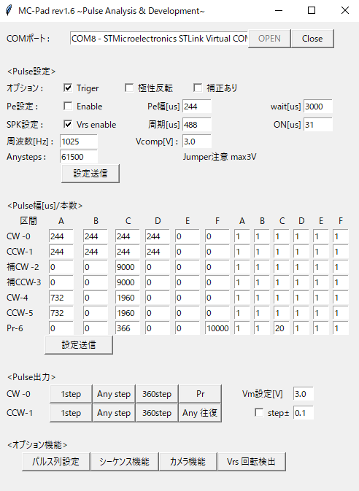
 |  | ↓ここに数値を入れる

 |  | パルス幅（us) | 駆動時間(s) | 周波数（Hz) | Anysteps
 |  | 244 | 60 | 1025 | 61475

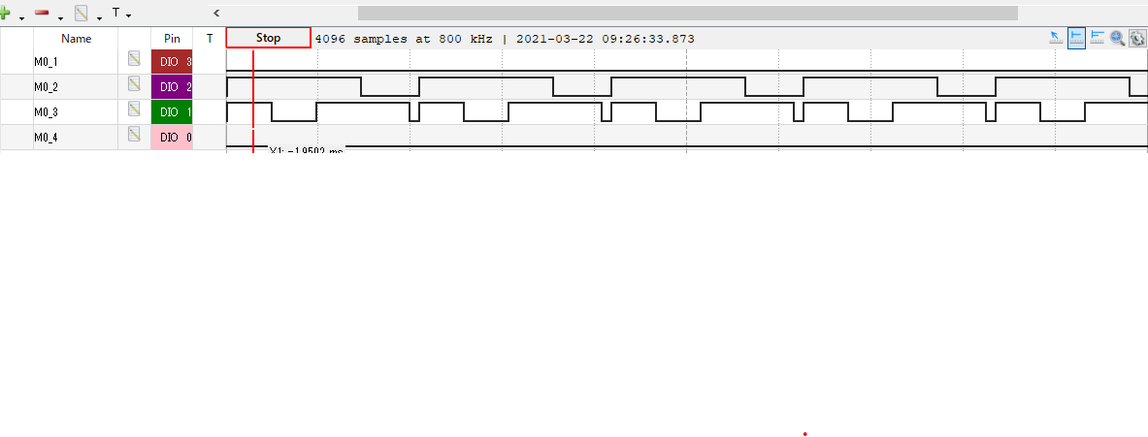

 |  |  |  |  |  |  |  | 1step毎に50usecほどの隙間ができる。

3. AG_Touch_test0_train2.xlsx
2相励磁 フル励磁
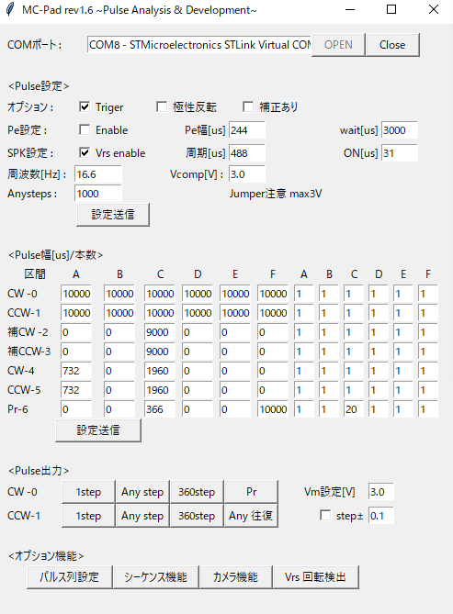
 |  | ↓ここに数値を入れる

 |  | パルス幅（us) | 駆動時間(s) | 周波数（Hz) | Anysteps
 |  | 10000 | 60 | 17 | 1000

3. AG_Touch_train2.xlsx
オールSPK検出

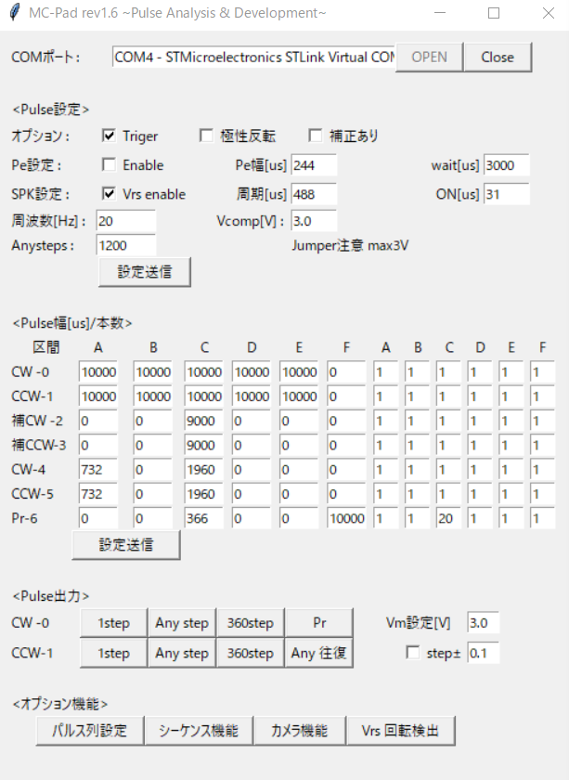
 |  | ↓ここに数値を入れる

 |  | パルス幅（us) | 駆動時間(s) | 周波数（Hz) | Anysteps
 |  | 10000 | 60 | 20 | 1200

